Sheet2
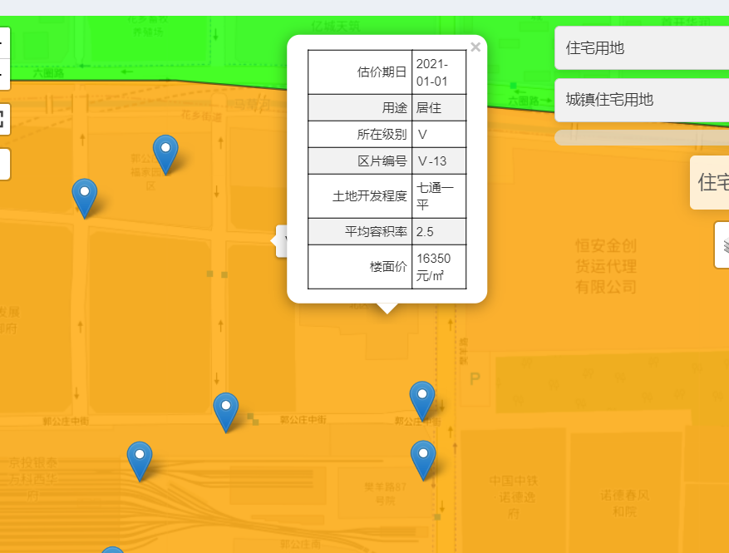
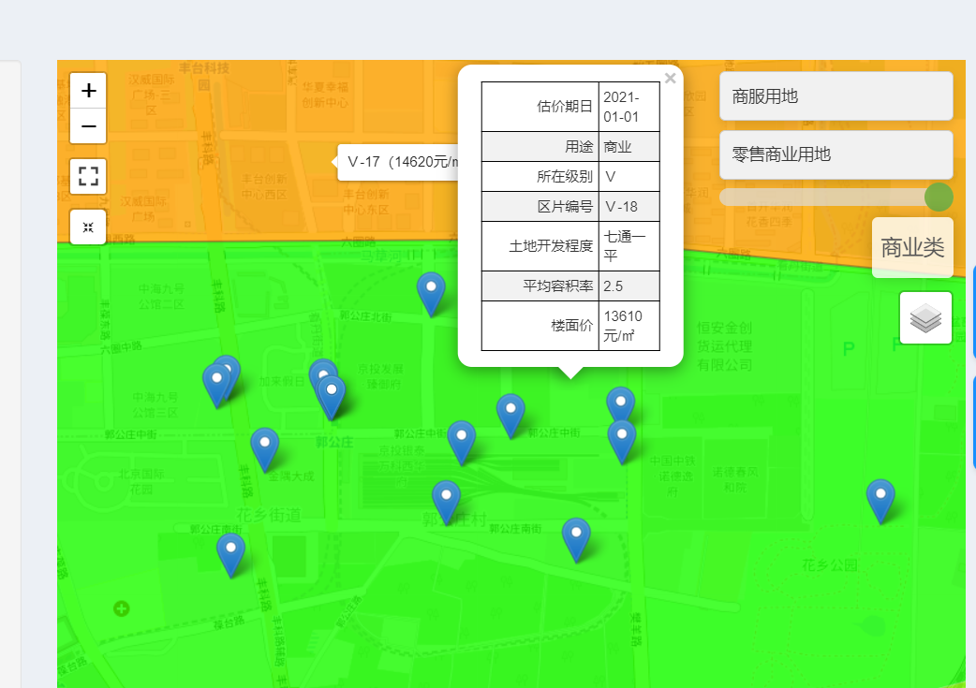

燕保郭公庄家园 | 出让金（元/平方米） | 楼面价
地上一层商业 | 5578 | 22310
地上二层商业 | 4396 | 17584
地下仓储 | 698 | 4654

